Plan1
1ª FORMA NORMAL | 1ª FORMA NORMAL
Quais as funções da 1ª Forma Normal de Codd? | A 1ª Forma Normal de Codd foi criada com a missão de reprovar atributos numa tabela que sejam Multivalorados, Compostos e suas demais combinações. Ou seja, essa Norma propõe que atributos que possuam mais de um campo de valor, que possuam conjuntos de linhas para compor seus valores, sejam decompostos em atributos atômicos, cada atributo terá o seu valor único e indivisível.
Que características de uma tabela demonstram que ela atigiu a 1ª Forma Normal? | Uma Tabela atingiu a 1ª Forma Normal quando: - Possuí somente atributos atômicos: todos os valores são indivisíveis; - Não há Redundância de atributos: não vamos ter mais de um atributo para o mesmo valor dentro de uma única tabela; - Não há atributos Multivalorados: ou seja atributos que possuam mais de um valor por coluna, por exemplo um atributo com "Rua Fulano, 231", em vez disso, cada detalhe do endereço será dividido em colunas diferentes; - Existe uma coluna de Chave-Primária: vamos ter uma coluna com um atributo uníco; - A Tabela não possuí Relações Aninhadas: ou seja, campos de atributos que na verdade seriam o suficiente para formar uma outra Tabela, você estaria com uma relação dentro de uma relação;
- reservado para a questão acima -
Ilustre um exemplo de Tabela fora do padrão da 1ª Forma Normal | 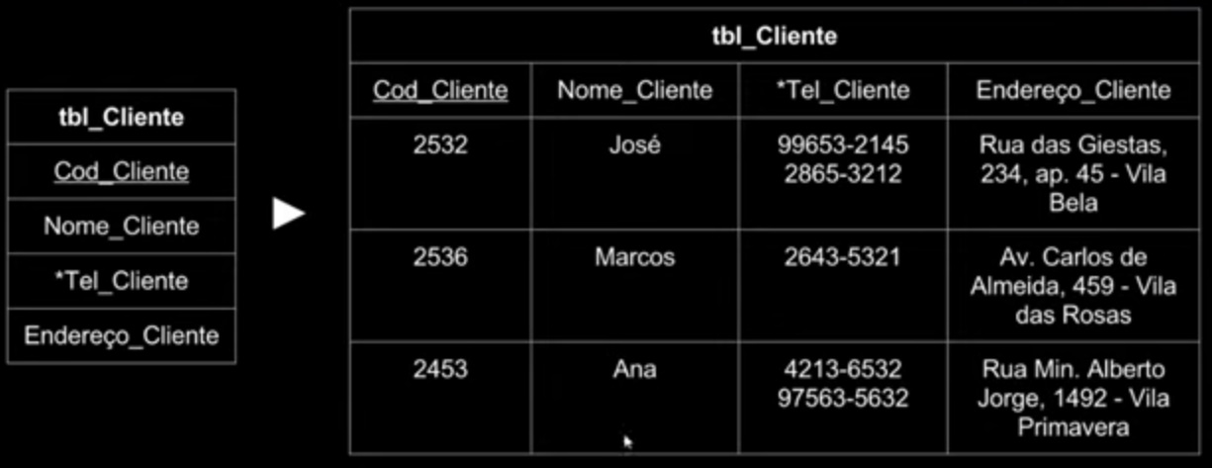
Ilustre como a Tabela acima pode ser adaptada a 1ª Forma Normal | 

